CollectiveAccess
Image | Object | Description | Date
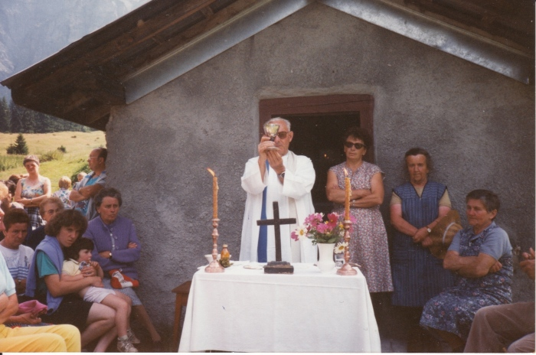 | Messe aux Fonts - 1990 (30-010) | Messe aux Fonts - 1990
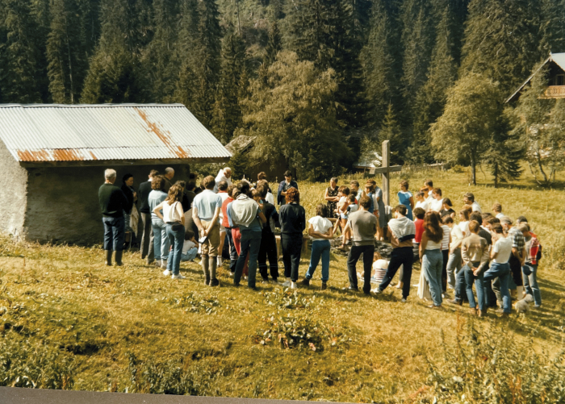 | Photo de la première messe des Fonts - 1986 (30-009) | Photo de la première messe des Fonts - 1986
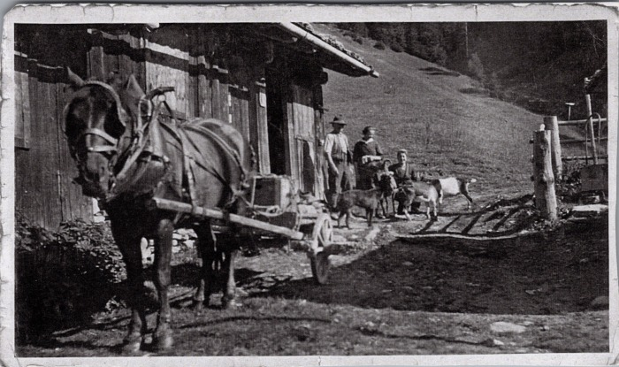 | Photo devant la Cantine des Fonts avec la jument et les chèvres (23-008) | Photo devant la Cantine des Fonts avec la jument et les chèvres

